Startpagina
Rekenen

 | TE + E en TE - E: met brug en tot 100
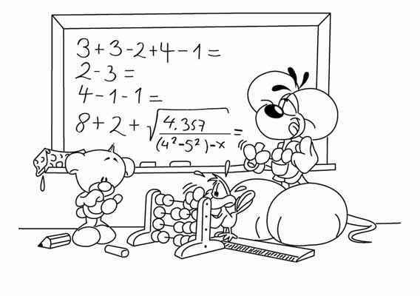

 | TE + E en TE - E: door elkaar, met brug en tot 100

 | TE + TE en TE - TE: zonder brug en tot 100

 | TE + TE en TE - TE: door elkaar, zonder brug en tot 100

Veel Succes!

 |  | Gemaakt door Steven Verschoren

TE + of - E
Rekenen: TE + E of TE - T (met brug, tot 100)

27 + 6 = |  | Vul in! |  | 66 + 7 = |  | Vul in!
58 + 4 = |  | Vul in! |  | 44 + 6 = |  | Vul in!
48 + 7 = |  | Vul in! |  | 58 + 6 = |  | Vul in!
65 + 6 = |  | Vul in! |  | 29 + 5 = |  | Vul in!

39 + 8 = |  | Vul in! |  | 15 + 6 = |  | Vul in!

 | Jouw score is |  | 0 | op 10

53 - 7 = |  | Vul in! |  | 43 - 5 = |  | Vul in!
42 - 3 = |  | Vul in! |  | 75 - 9 = |  | Vul in!
23 - 8 = |  | Vul in! |  | 62 - 5 = |  | Vul in!
24 - 6 = |  | Vul in! |  | 73 - 8 = |  | Vul in!
23 - 7 = |  | Vul in! |  | 63 - 5 = |  | Vul in!

 | Jouw score is |  | 0 | op 10

 |  |  |  |  | Terug naar de startpagina

TE + en - E
Rekenen: TE + E en TE - T (met brug, tot 100)

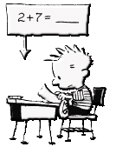
51 - 7 = |  | Vul in! |  | 26 + 5 = |  | Vul in!
58 + 7 = |  | Vul in! |  | 61 - 2 = |  | Vul in!
52 - 7 = |  | Vul in! |  | 49 + 6 = |  | Vul in!
77 + 5 = |  | Vul in! |  | 93 - 6 = |  | Vul in!
42 - 4 = |  | Vul in! |  | 69 + 3 = |  | Vul in!

86 - 7 = |  | Vul in! |  | 67 + 6 = |  | Vul in!
46 + 6 = |  | Vul in! |  | 55 - 7 = |  | Vul in!
63 - 5 = |  | Vul in! |  | 28 + 3 = |  | Vul in!
86 + 7 = |  | Vul in! |  | 71 - 8 = |  | Vul in!
65 - 8 = |  | Vul in! |  | 29 + 7 = |  | Vul in!

 | Jouw score is |  | 0 | op 20

 |  |  |  |  | Terug naar de startpagina

TE + of - TE (zonder brug)
Rekenen: TE + TE of TE - T (zonder brug, tot 100)


32 + 62 = |  | Vul in! |  | 12 + 75 = |  | Vul in!
41 + 48 = |  | Vul in! |  | 21 + 52 = |  | Vul in!
31 + 47 = |  | Vul in! |  | 54 + 34 = |  | Vul in!
27 + 73 = |  | Vul in! |  | 43 + 47 = |  | Vul in!
37 + 62 = |  | Vul in! |  | 41 + 37 = |  | Vul in!

 | Jouw score is |  | 0 | op 10

85 - 43 = |  | Vul in! |  | 97 - 24 = |  | Vul in!
37 - 21 = |  | Vul in! |  | 44 - 34 = |  | Vul in!
68 - 38 = |  | Vul in! |  | 62 - 42 = |  | Vul in!
98 - 24 = |  | Vul in! |  | 86 - 55 = |  | Vul in!
59 - 13 = |  | Vul in! |  | 23 - 12 = |  | Vul in!

 | Jouw score is |  | 0 | op 10

 |  |  |  |  | Terug naar de startpagina

TE + en - TE (zonder brug)
Rekenen: TE + TE en TE + TE (zonder brug, tot 100)

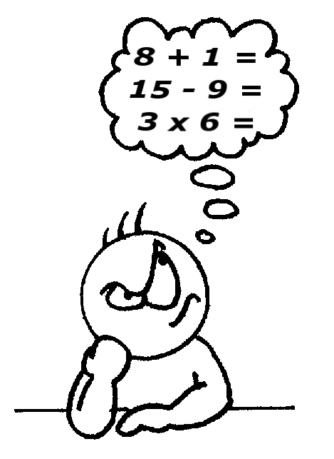
33 + 34 = |  | Vul in! |  | 25 + 24 = |  | Vul in!
88 - 74 = |  | Vul in! |  | 67 - 51 = |  | Vul in!
21 + 62 = |  | Vul in! |  | 42 + 25 = |  | Vul in!
72 - 32 = |  | Vul in! |  | 78 - 65 = |  | Vul in!
41 + 48 = |  | Vul in! |  | 43 + 52 = |  | Vul in!

53 + 32 = |  | Vul in! |  | 47 - 33 = |  | Vul in!
68 - 57 = |  | Vul in! |  | 55 + 13 = |  | Vul in!
62 + 16 = |  | Vul in! |  | 48 - 36 = |  | Vul in!
26 - 22 = |  | Vul in! |  | 26 + 12 = |  | Vul in!
33 + 64 = |  | Vul in! |  | 48 - 27 = |  | Vul in!

 | Jouw score is |  | 0 | op 20

 |  |  |  |  | Terug naar de startpagina

